Feuil1
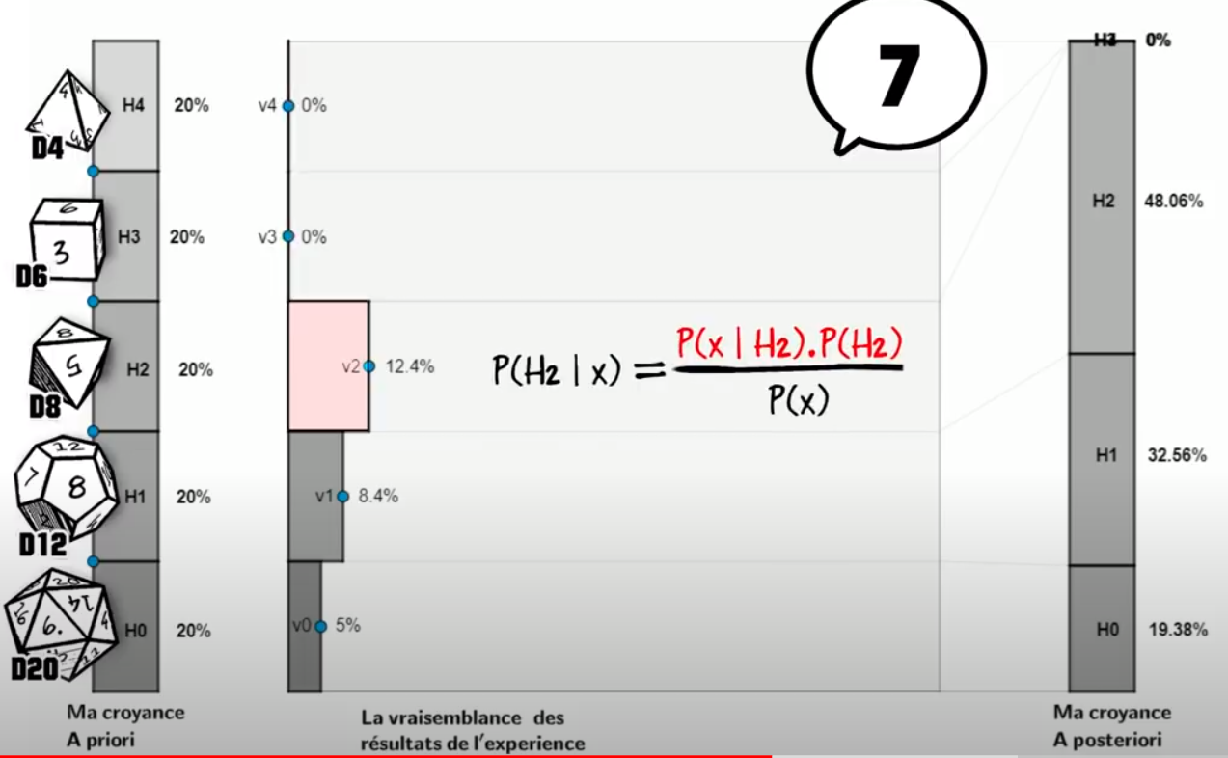
1
 |  |  | On tire un | 7
Dé | Hypothèse | Croyance a priori | Vraissemblance des résultats de l'expérience | Numérateur | Croyance a posteriori
D4 | H4 | 20% | 0.00% | 0.00% | 0.00%
D6 | H3 | 20% | 0.00% | 0.00% | 0.00%
D8 | H2 | 20% | 12.50% | 2.50% | 48.39%
D12 | H1 | 20% | 8.33% | 1.67% | 32.26%
D20 | H0 | 20% | 5.00% | 1.00% | 19.35%

2
 |  |  | On tire un | 3
Dé | Hypothèse | Croyance a priori | Vraissemblance des résultats de l'expérience | Numérateur | Croyance a posteriori
D4 | H4 | 0% | 0.00% | 0.00% | 0.00%
D6 | H3 | 0% | 0.00% | 0.00% | 0.00%
D8 | H2 | 48% | 12.50% | 6.05% | 62.33%
D12 | H1 | 32% | 8.33% | 2.69% | 27.70%
D20 | H0 | 19% | 5.00% | 0.97% | 9.97%

3
 |  |  | On tire un | 9
Dé | Hypothèse | Croyance a priori | Vraissemblance des résultats de l'expérience | Numérateur | Croyance a posteriori
D4 | H4 | 0% | 0.00% | 0.00% | 0.00%
D6 | H3 | 0% | 0.00% | 0.00% | 0.00%
D8 | H2 | 62% | 0.00% | 0.00% | 0.00%
D12 | H1 | 28% | 8.33% | 2.31% | 82.24%
D20 | H0 | 10% | 5.00% | 0.50% | 17.76%

La surface rouge c'est bien le numérateur
C'est la hauteur (20%, l'a priori) x la longueur (12,4%, la vraissemblance des résultats
Une fois normalisé à la somme des surfaces ça fait 48,06%

